1.2Procesos
Catálogo de Procesos de TI |  | Mapa de Procesos
Procesos | Descripción | 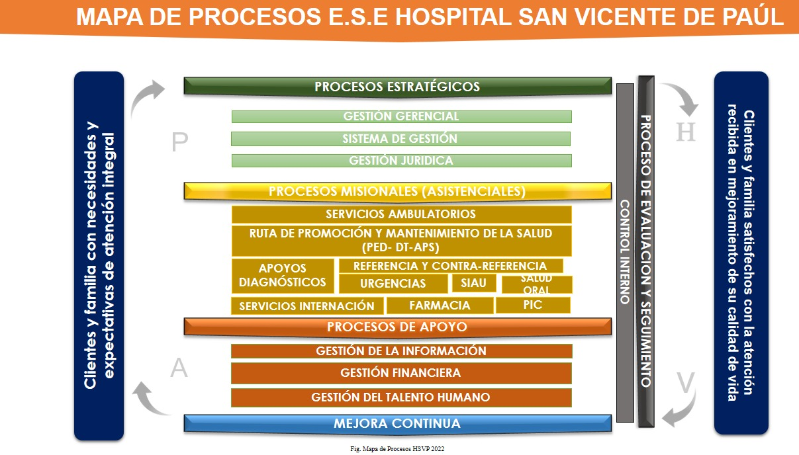
Sistemas de Información | Gestionar los sistemas de información y comunicación en sus diferentes etapas: captura, almacenamiento, procesamiento y análisis, con altos niveles de seguridad confiablidad y confidencialidad; brindando el soporte, la implementación y la adecuación de servicios que garanticen el flujo y la disposición final de la información.

 |  | Organigrama
Descomposición Funcional de Procesos de TI |  | 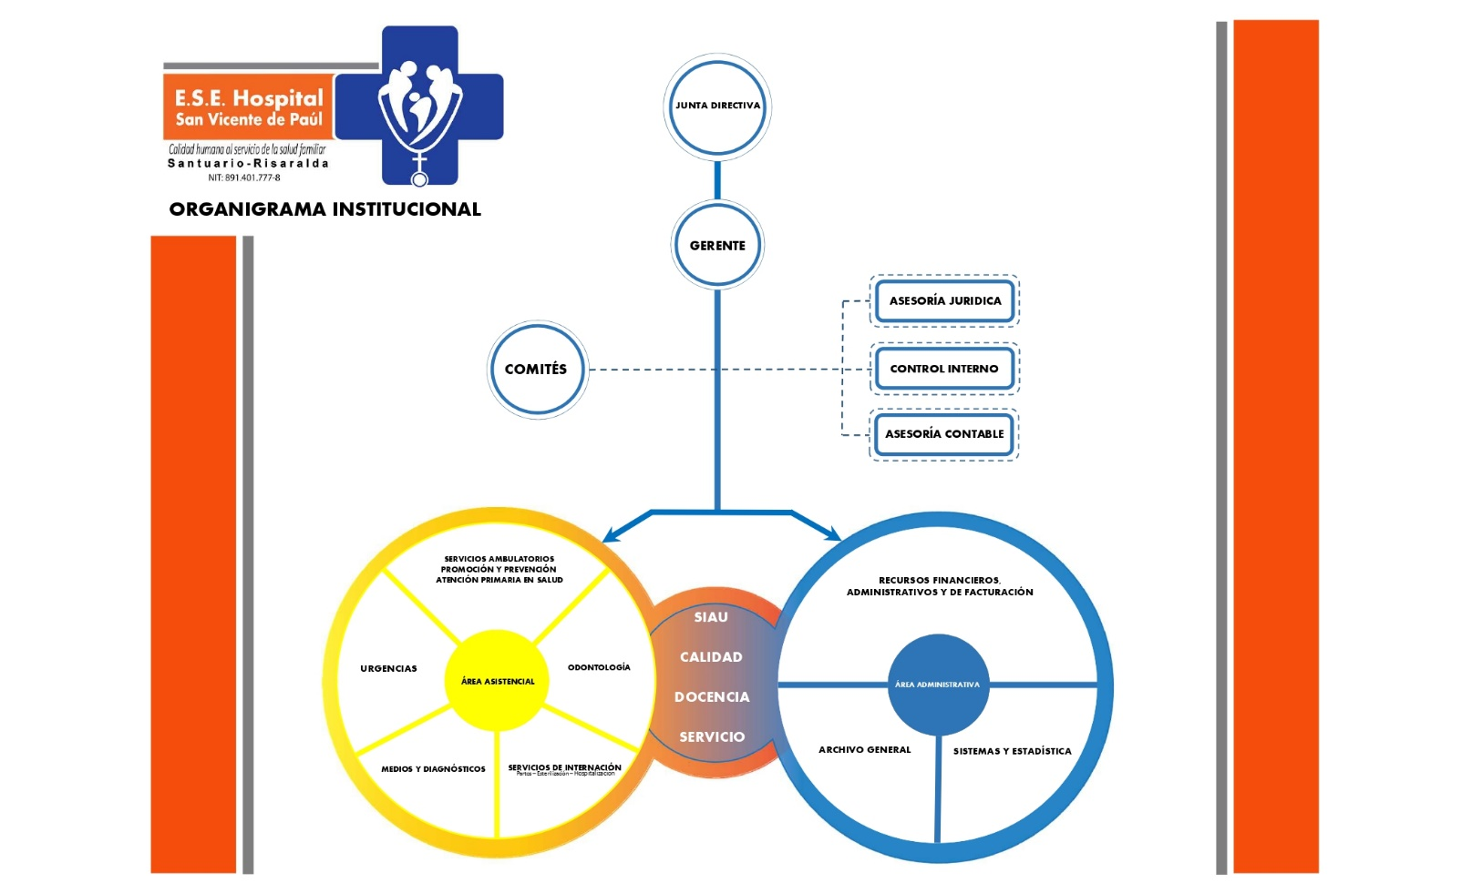
Procesos | Procedimientos o Actividades
Sistemas de Información | Procedimiento de Diseño
 | Procedimiento de Infraestructura Continuidad del Servicio
 | Procedimiento Infraestructura, Copias de Seguridad
 | Procedimiento Infraestructura, Disponibilidad del Servicio
 | Procedimiento Infraestructura, Gestión de Accesos
 | Procedimiento Infraestructura, Mantenimiento Preventivo
 | Procedimiento Infraestructura, Seguridad de la Información | Diagrama de Descomposición funcional de TI
 | Procedimiento Operación de Incidentes y Requerimientos | 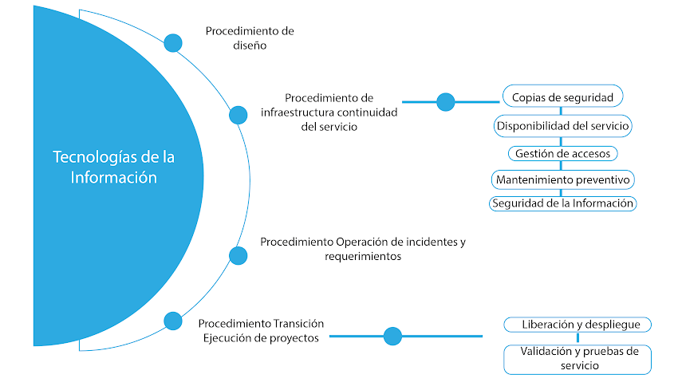
 | Procedimiento Transición, Ejecución de Proyectos
 | Procedimiento Transición, Liberación y Despliegue
 | Procedimiento Transición, Validación y Pruebas del Servicio

1.3Brechas
Análisis de Brechas del Negocio
Dominio de Gobierno de TI
 | Calificación Actual | Calificación Objetivo
Procesos de gobierno de TI | 10 | 156
Organigrama | 70 | 156
Diagrama cadena de valor | 70 | 156
Proceso de gestión de TI | 20 | 156
Capacidades de TI | 20 | 156
Metodología de Gestión de proyectos de TI | 20 | 156
Reporte de Indicadores de la gestión de TI | 20 | 156
Política de Seguridad y Privacidad de la Información. | 80 | 156
Políticas de TI | 30 | 156

Conclusiones
1. | El área de sistemas de información se encuentra consolidada en la estructura organica y en la cadena de valor de la entidad sin embargo no se encuentra definido y caracterizado en su totalidad teniendo en cuenta la política pública de gobierno digital
2. | La entidad posee una politica de seguridad y privacidad de la información consolidada, la cuál requiere su actualización
3. | Las capacidades de TI del área de sistemas de información se presentan de forma limitada y discontinua de los servicios.
4. | El nivel de madurez del Dominio de Gobierno TI en la entidad es INICIAL.

2.2Diagrama_Datos
Diagrama Conceptual de los Datos
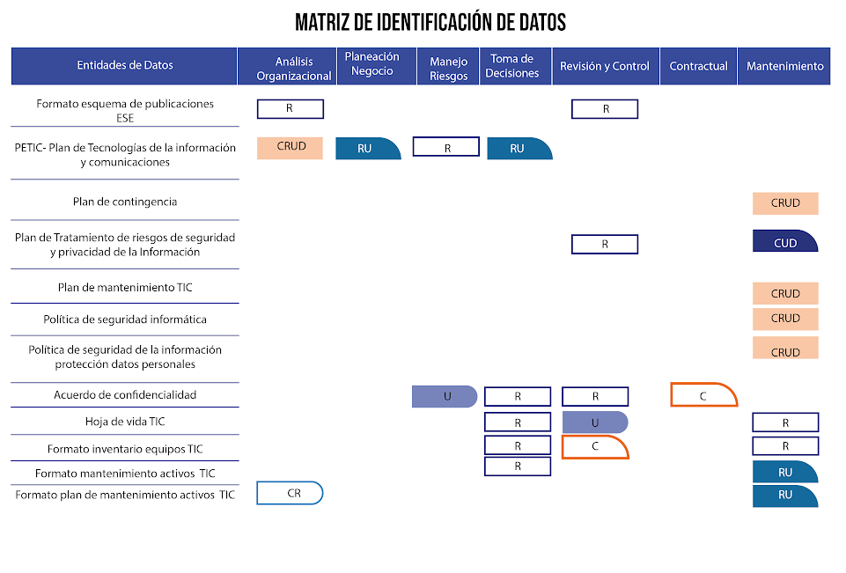

Diagrama del Ciclo de Vida de los Datos
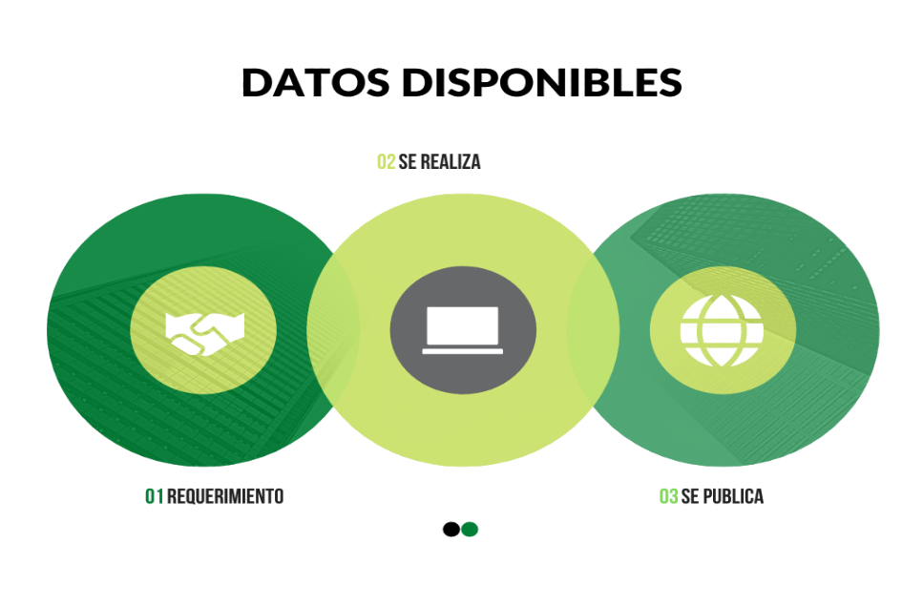 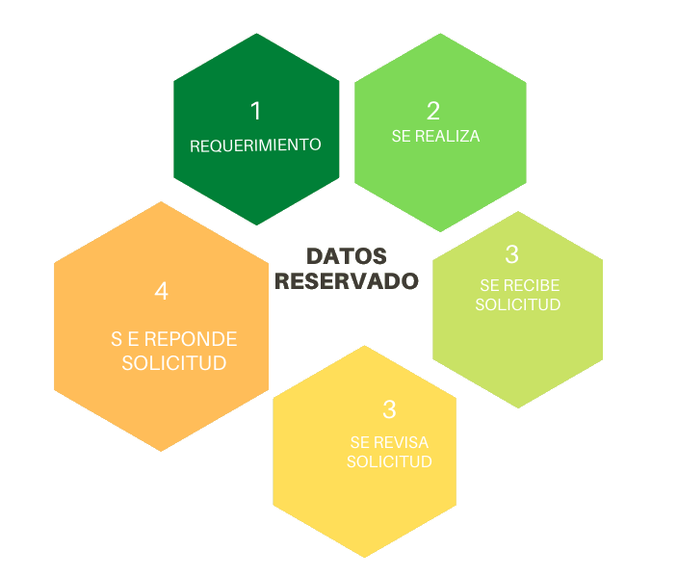

2.3Brechas
Análisis de Brechas de los Datos
Dominio de Información
 | Calificación Actual | Calificación Objetivo
Catálogo de entidades de negocio | 50 | 156
Mapa de información | 20 | 156
Matriz CRUD entidades de negocio vs sistemas de Información | 15 | 156
Análisis de responsables de datos | 20 | 156
Matriz de asignación de responsabilidades (RACI) | 30 | 156
Catálogo de datos georreferenciados | 10 | 156
Matriz de sistemas de información vs datos georreferenciados | 10 | 156
Matriz de cumplimiento de directrices de información geográfica | 10 | 156
Matriz de canales de acceso por componente de información | 5 | 156
Diagrama de organización física de la información | 10 | 156
Matriz de Entidades de Negocio vs procesos de Negocio | 15 | 156
Directorio de componentes de Información | 20 | 156
Directorio de datos abiertos de la entidad | 10 | 156

Conclusiones
1. | La entidad comprende la importancia de la información y las ventajas obtenibles a partir del análisis de esta.
2. | Es posible estructurar mejor el dominio de información mediante la identificación de los orígenes y flujos de la información producida y almacenada en la entidad, haciendo uso de matrices, catálogos, mapas de información y asignación de responsables.
3. | La entidad entiende la importancia de la apertura de los datos y la gestión de estos ante las plataformas y normatividad que exige el gobierno.
4. | El nivel de madurez en la implementación del Dominio de Infromación TI es REPETIBLE.

3.2Diagrama_Sistemas_Info
Diagrama Comunicación de Sistemas de Infromación
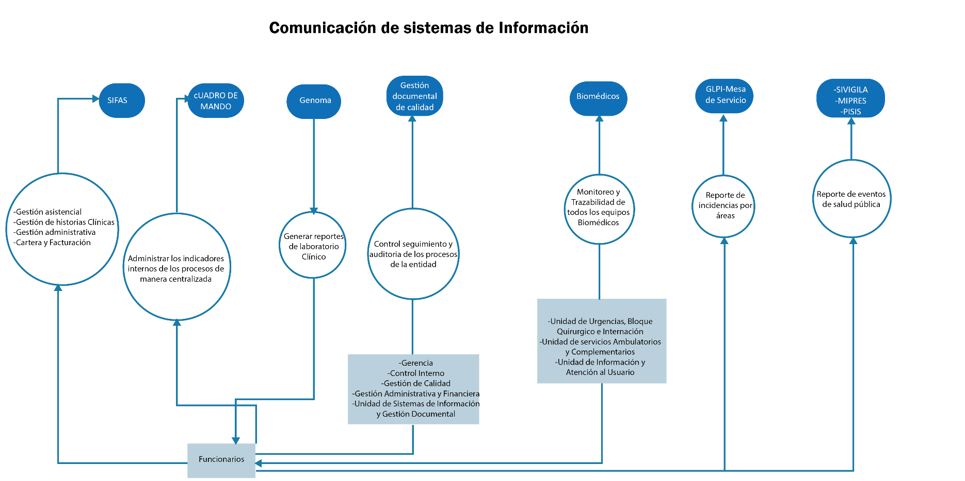

Diagrama de Migración de Sistemas de Información
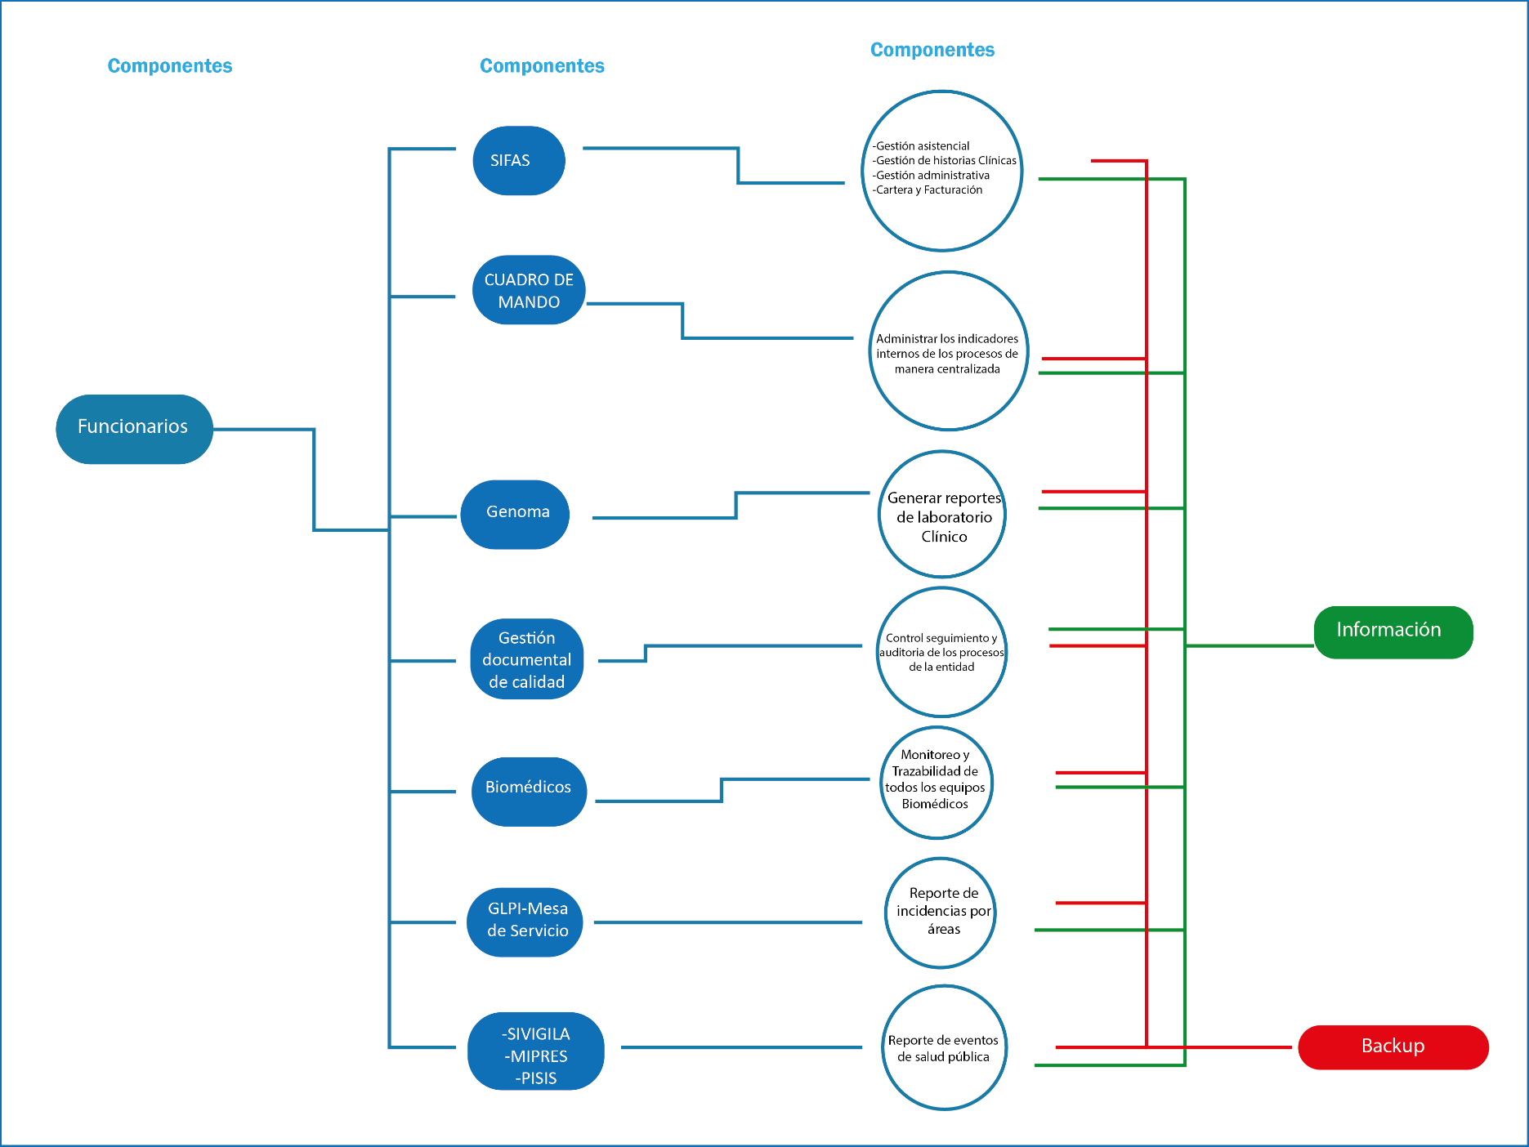

3.3Brechas
Análisis de Brechas de los Sistemas de Información
Dominio Sistemas de Información
 | Calificación Actual | Calificación Objetivo
Directorio de sistemas de información | 100 | 156
Vista de interoperabilidad | 50 | 156
Vista de integraciones | 50 | 156
Matriz de Sistemas de Información vs Procesos de Negocio | 50 | 156
Vista de despliegue físico | 50 | 156
Guía de estilo y usabilidad | 50 | 156
Casos de uso | 40 | 156
Vista de componentes o módulos de los sistemas de información | 80 | 156
Matriz de Sistemas de Información vs Entidades de Negocio | 30 | 156
Arquitectura de Sistemas de Información actual | 30 | 156
Manual de usuario y operación de los sistemas de información | 60 | 156

Conclusiones
1. | La entidad reconoce la importancia de los sistemas de información en el funcionamiento transversal de todos los procesos.
2. | Se requiere de una mayor documentación de los sistemas de información en conjunto a los procesos que soporta.
3. | Gestionar en los sistemas de información los componentes necesarios para extraer datos utiles para la entidad.
4. | El nivel de madurez en la implementación del Dominio de Sistemas de Información es REPETIBLE.

4.2 Diagrama_ Tecnología
Diagrama Ambientes y Ubicaciones | Diagrama de Red
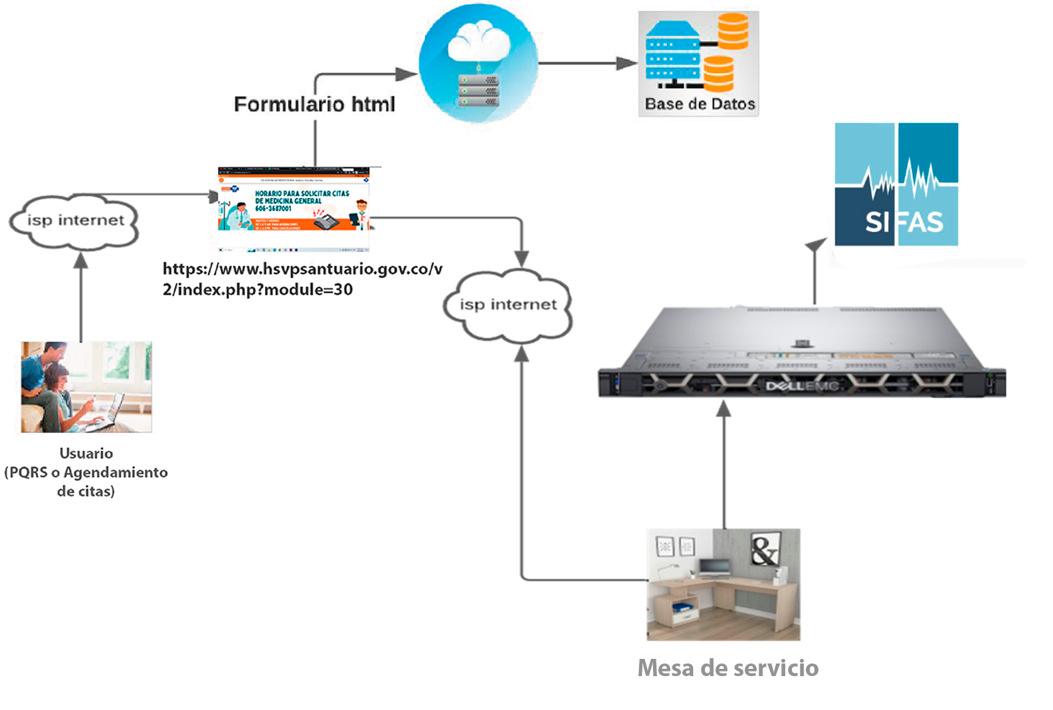 | 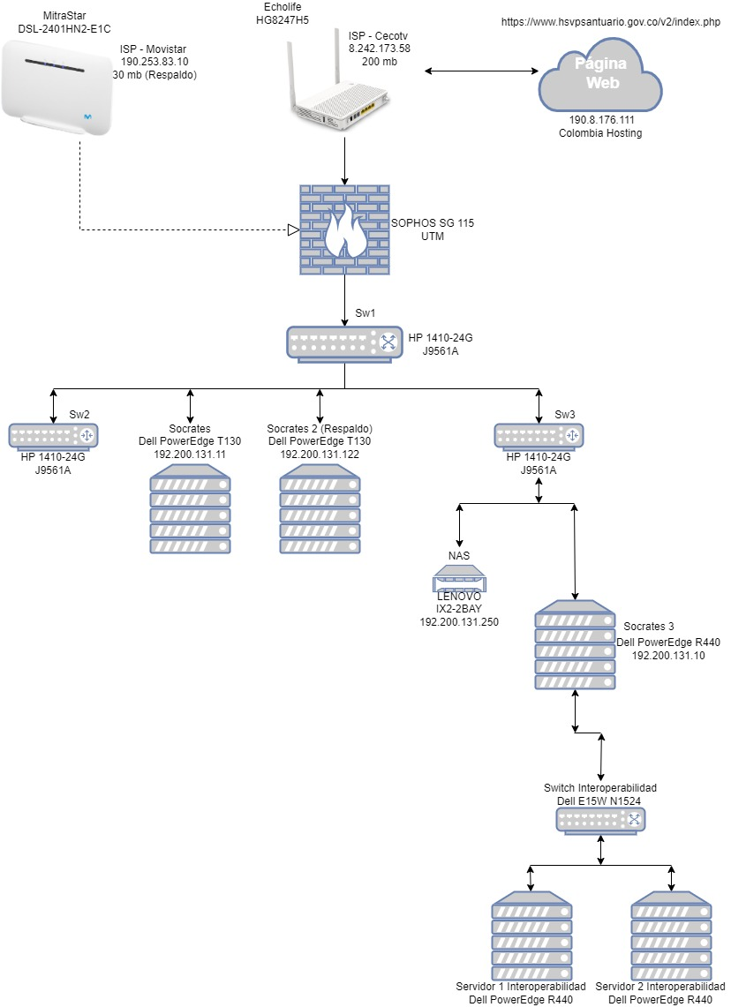

Diagrama de Ingeniería de Comunicaciones

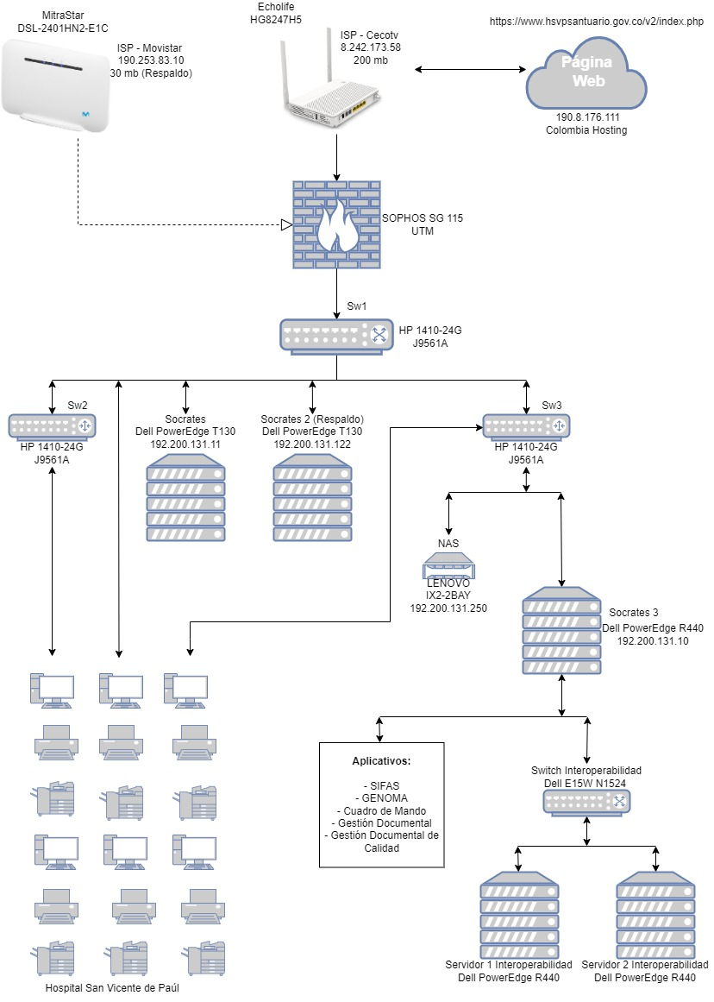

4.3 Brechas
Análisis de Brechas de la Tecnología
Dominio de Servicios Tecnológicos
 | Calificación Actual | Calificación Objetivo
Arquitectura de servicios tecnológicos | 50 | 156
Arquitectura de seguridad | 20 | 156
Gestión de la continuidad | 50 | 156
Gestión de la disponibilidad | 50 | 156
Acuerdos de nivel del Servicio | 50 | 156
Gestión de seguridad | 80 | 156
Monitoreo de la calidad del servicio | 20 | 156
Mesa de servicio | 10 | 156
Proceso de mantenimiento | 100 | 156
Servicios Tecnológicos vs Sistemas de Información | 50 | 156

Conclusiones
1. | La entidad cuenta con un proceso de mantenimiento para equipos TI, claro y establecido, esto medianto cronogramas y tareas puntuales de mantenimiento.
2. | La entidad tiene identificado que tecnologías son necesarias para soportar los sistemas de información y la importancia de gestionarlas correctamente.
3. | Es necesario implementar la documentación apropiada para la infraestructura TI de la entidad, donde se tenga en cuenta planes de seguridad,planes de contingencia en situaciones imprevista, además de la identificación de la red interna.
4. | El nivel de madurez en la implementación del Dominio de Servicios Tecnológicos es REPETIBLE.

